Hoja1
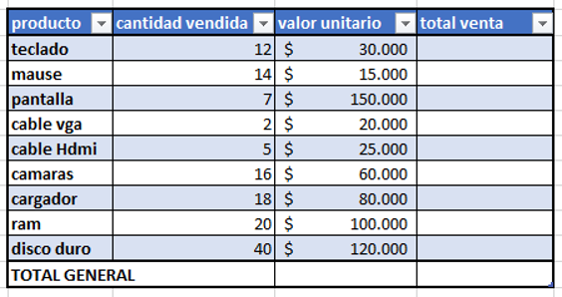
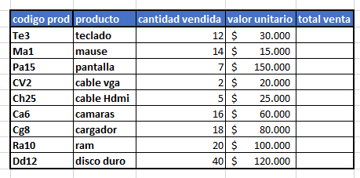
Producto | Cantidad vendida | Valor Unitario | Total Venta | Iva
Teclado | 12 | $ 30,000 | $ 360,000 | 30000.19
Mause | 14 | $ 15,000 | $ 210,000 | 15000.19
Pantalla | 7 | $ 150,000 | $ 1,050,000 | 150000.19
Cable vga | 2 | $ 20,000 | $ 40,000 | 20000.19
Cable Hdmi | 5 | $ 25,000 | $ 125,000 | 25000.19
Camaras | 16 | $ 60,000 | $ 960,000 | 60000.19
Cargador | 18 | $ 80,000 | $ 1,440,000 | 80000.19
Ram | 20 | $ 100,000 | $ 2,000,000 | 100000.19
Disco duro | 40 | $ 120,000 | $ 4,800,000 | 120000.19
Total Generado |  |  | $ 10,985,000 | 0.19

 | Promedio | $ 66,667
 | mas vendido | $ 4,800,000
 | Menos vendido | $ 40,000
 | Contar | 9

Codigo prod | Producto | Cantidad vendida | Valor Unitario | Total Ventas | Aplica o no aplica | Descuento
Te3 | Teclado | 12 | $ 30,000 | $ 360,000 | Aplica | 3000 | 30000
Ma1 | Mause | 14 | $ 15,000 | $ 210,000 | Aplica | 1500 | 15000
Pa15 | Pantalla | 7 | $ 150,000 | $ 1,050,000 | No aplica | ES MENOR | 150000
CV2 | Cable vga | 2 | $ 20,000 | $ 40,000 | No aplica | ES MENOR | 20000
Ch25 | Cable Hdmi | 5 | $ 25,000 | $ 125,000 | No aplica | ES MENOR | 25000
Ca6 | Camaras | 16 | $ 60,000 | $ 960,000 | Aplica | 6000 | 60000
Cg8 | Cargador | 18 | $ 80,000 | $ 1,440,000 | Aplica | 8000 | 80000
Ra10 | Ram | 20 | $ 100,000 | $ 2,000,000 | Aplica | 10000 | 100000
Dd12 | Disco duro | 40 | $ 120,000 | $ 4,800,000 | Aplica | 12000 | 120000
 |  |  |  |  | total | 40500

Contar= | 6

